介绍
 | http://www.yanfly.moe/wiki/Message_Core_VisuStella_MZ
 | 视频翻译 | Message Core 消息核心 #4
 | 今天，我们将安装VisuStella MZ消息核心插件来增强消息系统。 | Today, we'll be installing the VisuStella MZ Message Core plugin to enhance the message system.
 | 消息核心是一个第1层插件，因此请将其与插件管理器列表中的其他第1层插件放在一起。 | The Message Core is a Tier 1 plugin so place it with the other Tier 1 plugins in your Plugin Manager list.
 | 从一开始就看不到太多明显的变化，所以我们将解释所有新的变化。 | There's not many visible changes you can see right form the get go, so we'll be explaining all the new changes made.
 | Word Wrap又回来了，它会自动使消息文本换行以适应窗口大小。 | Word Wrap is back and it will automatically wrap the message text to fit the window size.
 | 它可以通过<WordWrap>或</WordWrap>文本代码打开/关闭！ | It can be toggled on/off with the <WordWrap> or </WordWrap> text codes.
 | 您还可以在插件参数中调整自动换行的默认设置。 | You can also adjust the default settings for Word Wrap in the Plugin Parameters.
 | 除了自动换行之外，还将包括其他方便的功能，比如自动颜色！ | In addition to Word Wrap, other convenience features will be included,too,like Auto Colors!
 | 如果您愿意，您可以设置该插件以特定的方式自动为特定的单词和/或数据库对象上色。 | You can set up the plugin to automatically color specific words and/or database objects a certain way if you so wish.
 | 这有助于向玩家突出对游戏重要的关键词。 | This helps highlight to the player key words of importance to the game.
 | 自动颜色是可选的，可以根据您的喜好从插件参数中打开/关闭。 | Auto Colors are optional and can be turned on/off to your liking from the Plugin Parameters.
 | MV时代最受欢迎的功能现在出现在VisuStella MZ的消息核心中：文本对齐！ | A majorly requested feature during the MV era is now present here in VisuStella MZ's Message Core: text aligements!
 | 现在，您可以将文本与消息窗口的左侧、中心或右侧对齐。*注*这些不使用自动换行。 | You can now align the text towards the left, center, or right sides of the message window. *Note* These do not word with Word Wrap.
 | 玩家也有方便的选择！ 有时玩家会遇到很多很多的文字。 | There are also convenience options for the player,too! Sometimes the player can encounter lots and lots and lots of text.
 | 如果玩家按住SHIFT键（可以在插件参数中修改），则玩家可以加快显示文本的速度。 | If the player holds down the SHIFT button ( this can be modified in the Plugin Parameters ), the player can speed up the text displayed.
 | 这对那些完成初始对话后可能又不小心与长篇大论的NPC对话的玩家很有帮助。 | This is helpful for players that may have accidentally spoken to a long-winded NPC again after finishing the initial conversatyion.
 | 玩家还有另一种生活质量的选择！这一次，它就在选项菜单中! | There's another quality of life option for the players, too! And this time, it's right in the Options menu!
 | 玩家可以调整文本显示的速度，可以更快，也可以更慢，甚至是即时的。 | Player can adjust the speed at which text displays, for faster,for slower, or even instantly.
 | 这是现代JRPG的常见功能，所以几乎没有理由不在我们的游戏中加入这个选项！ | This is a common feature found through modern day JRPG's, so there's little to no reason to include the option in our games, too!
 | 我们来谈谈文本代码吧。VisuStella MZ消息核心允许您自己制作！ | Let's talk about text codes. The VisuStella MZ Message Core allows you to make your own!
 | 可以根据您的喜好从插件参数中添加、删除或更改这些参数。 | These can be added, removed, or altered from the Plugin Parameters to your liking.
 | 您甚至可以将共通事件绑定到它们，并使共通事件在消息中间运行！ | You can even bind Common Events to them, and make a Common Event run mid-message!
 | 从这些文本代码运行的共通事件将与事件一起运行，而不会中断它。 | Common Events that run from these text codes will run alongside the event, without interrupting it.
 | 那些了解JavaScript的人也可以授权文本代码执行更多操作！ | Those who know JavaScript can empower text codes to do even more,too!
 | 如果您担心必须自己创建所有这些文本代码，请不要担心！我们已经做了一大堆了！ | In case you're worried if you have to create all these text codes by yourself, don't be! We've made a bunch of them already!
 | 这些功能包括获取特定道具的名称、绘制其图标等等常见功能！ | These range from common functions like getting the names of specific items, drawing their icons, and more!
 | 在这里，我们甚至还有一个文本代码，它可以获取最后购买的商品和数量！ | Here, we even have a text code that gets the last item acquired and the quantity,too!
 | 您可以查看提供的JavaScript代码，了解这些文本代码是如何生成的，这样您也可以创建自己的文本代码！ | You can look through the provided JavaScript code on how these text codes are made so you can create your own as well!
 | 除了文本代码和生活质量功能外，消息窗口的大小也可以更改！ | In addition to the text codes and quality of life features,the Message Window size can change,too!
 | 消息核心包括一个插件命令，允许您更改消息窗口的属性。 | The Message Core includes a Plugin Command that lets you alter the Message Window's properties.
 | 这些范围从行到宽、居中和换行！ | These range from rows to width, centering, and word wrap!
 | 你不能在编辑器内的消息窗口中预览增加的大小，但在游戏中它们将显示得更大。 | You won't be able to preview the increased size from the Message Windows inside the editor, bug they will show up larger once in-game.
 | 链接在一起的消息块将被放置到一个较大的消息窗口中。 | Chained together message blocks will be placed together into one larger Message Window.
 | 插件指令也可以用来更改选项列表窗口，如果您愿意的话，可以将它们更多地转换为菜单的外观。 | Plugin Commands can also be used to change up the Choice List Window, too, to turn them more into the appearance of menus if you so wish.
 | 我们希望VisuStella MZ消息核心中的这些新功能将允许您最大限度地控制消息系统！ | We hope that these new features in the VisuStella MZ Message Core will allow you the most control over the message system!
 | 下一个视频，我们将谈论事件和运动核心！回头见! | Next video,we'll be talking about the Events & Movement Core! See you then!

介绍
 | Message Core插件扩展并建立在RPG Maker MZ的消息功能之上，并允许游戏开发人员自定义游戏消息系统的工作流程。
功能包括以下所有（但不限于）：
 | ·控制常规消息设置。
 | ·自动为关键字和/或数据库条目上色。
 | ·增加可用于执行更新功能/效果的文本代码。
 | ·实现自定义文本代码操作的能力。
 | ·实现自定义文本代码字符串替换的功能。
 | ·调用宏系统以加快开发过程。
 | ·将“文字速度”选项添加到“选项”菜单中。
 | ·将非常有用的Word Wrap添加到您的邮件系统中。
 | ·根据您的喜好扩展选择过程。
 | ·启用/禁用以及显示/隐藏某些选项的功能。

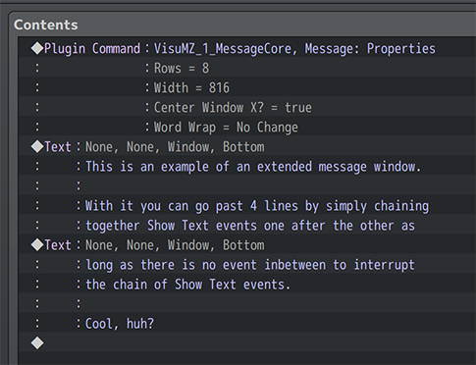
重大改变
Dim Background Extension 暗淡背景扩展
 | 以前，当使用“暗淡背景”作为“显示文本”事件的一部分时，其大小仅与消息窗口本身的宽度相同。
 | 这看起来真的很难看，因为它的硬边被切掉了，而其他地方可以看到渐变。
 | 为了让它看起来更好，我们将调暗的背景扩展到屏幕的宽度。

Extended Messages 扩展消息
 | 如果决定扩展消息窗口的大小以允许显示更多行，则可以通过将“显示消息”事件链接在一起键入这些行的数据。
 | 只要有足够的行，它们就会相互获取数据并在同一消息窗口中显示。

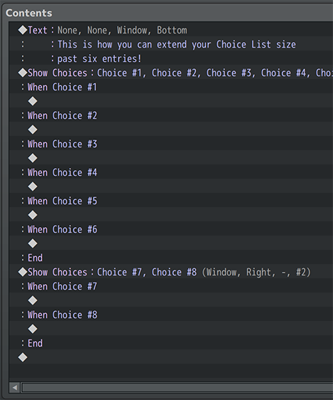
Extended Choice Lists 扩展选项列表
 | 只需将一个“选项列表”事件沿着同一缩进依次链接到另一个事件，就可以扩展选项列表。
 | 如果在同一缩进级别上，它们之间存在“选项列表”选项以外的任何事件，则它们不会扩展。

文本语言转换信息

 | 从消息核心1.46版本开始，添加了文本语言切换。
 | “Text Language”功能允许您的玩家在游戏的不同语言之间切换，让来自世界各地的人享受您要讲的故事。
 | 免责声明：这不是一个自动翻译工具。通过VisuStella MZ Message Core的“文本语言”功能进行翻译需要游戏开发者手动输入。

如何启用切换
 | 默认情况下，“文本语言”未启用。以下是您必须执行的操作：
 | 1、打开消息核心的插件参数
 | 2、Plugin Parameters > Text Language Settings > Enable Switching?
 | 3、将“启用切换？”参数设置更改为“true”。
 | 4、根据需要调整任何其他设置。
 | 5、保存插件参数更改。
 | 6、保存您的游戏。
 | 现在，是时候获取CSV文件了，该文件将包含用于翻译游戏脚本的所有文本。

 | 2、将出现一个弹出窗口，要求创建一个语言CSV文件。
 | 3、单击“OK”，让插件完成它的任务。
 | 4、项目的 /data/folder 文件夹将显示 Language.csv
 | 5、然后插件会要求您重新启动游戏。

如何编辑 Language CSV
 | CSV语言的结构与普通CSV文件相同，这也意味着它可以在Microsoft Excel或Google Sheets等程序中进行修改。 我们建议使用其中任何一个程序来修改文本。
 | 我们不建议直接在记事本等程序中修改CSV文件，因为某些事情（如逗号（，））的处理方式以及容易出错。
 | 该表一开始会显示如下内容：

 | “Key”列是指用于确定将哪些行插入文本的参考键。带有语言的列将使用该语言的相应短语。 您可以删除包含不打算为游戏翻译的语言的列。

需要牢记的事项
 | 当通过电子表格编辑器（Microsoft Excel或Google Sheets）将文本添加到CSV文件时，需要记住以下几点。
Line Breaks 换行符
 | 如果要在翻译的短语中插入换行符，请使用 <br> 文本代码。这最适用于要传输到消息窗口或帮助窗口的文本。

Text Codes 文本代码
 | 像\C[2]这样的文本代码可以正常插入。 但是，它们仅适用于支持文本代码的窗口，如消息窗口或帮助窗口。 否则，文本代码将无法正确传输。

Semicolons 分号
 | 由于CSV文件的性质，我们使用分号（；）作为分隔符。
 | 因此，不应在文本条目中使用分号。
 | 虽然有些句子可以使用分号，但并不是所有的句子都可以。
 | 如果确实要使用分号，请使用文本代码 <semicolon>。
 | Example: "The pancakes were delicious<semicolon> they were fluffy and sweet."
 | 分号文本代码的其他变体是 <semi> 和 <semi-colon>。 <semicolon> 文本代码和变体仅适用于Language CSV，否则在常规消息框条目中键入时会被忽略。

宏和语言开关
 | 对于那些同时使用文本宏和文本语言开关的人，宏将在语言开关之前转换为文本，因为这样可以更好地进行文本转换。

如何使用参考键
 | 还记得“Key”列和引用键吗？
 | 这些用于确定消息窗口和任何其他窗口的文本中将插入哪些行。
 | 然而，为了使这些keys发挥作用，必须使用这些keys。
 | “text code”格式是这样工作的。使用以下任意一项：
 | \tl{keyName}
 | \translate{keyName}
 | \loc{keyName}
 | \locale{keyName}
 | \localize{keyName}
 | 或者对于那些来自不同翻译插件但希望切换到VisuStella MZ Message Core的翻译系统的用户：
 | ${keyName}
 | 例如，要使用由Language CSV制作的默认键之一：
 | \tl{Greeting}
 | 这将产生英语的"Hello"，中文的"你好"，日语的"こんにちは"和韩语的"안녕하세요"
 | 关键字名称不区分大小写，将从中删除任何尾随空格，以确保CSV表稳定，可以引用中的任何翻译文本。
 | 你可以将这些语言“文本代码”插入到物品名称、技能名称等以及系统条目中，如攻击、防御等。

文本代码（转移字符）
RPG Maker MZ Text Codes RPG Maker MZ 文本代码
默认 MZ 文本代码
 | 文本代码 | 效果（全局）
 | \V[n] | 调用第n个变量的数值
 | \N[n] | 调用第n个角色的名字
 | \P[n] | 调用第n个队员的名字
 | \C[n] | 调用颜色，其后的文字都将显示为n号颜色
 | \I[n] | 调用n号图标
 | \PX[x] | 将文本的x坐标，移动到x
 | \PY[x] | 将文本的y坐标，移动到x
 | \G | 调用货币单位
 | \{ | 放大字体（+4px）
 | \} | 缩小字体（-4px）
 | \FS[x] | 将文本字体大小更改为x
 | \\ | 将\作为文本输入
默认MZ 仅限Message 文本代码
 | 文本代码 | 效果（仅限 Message窗口）
 | \$ | 打开金币窗口
 | \. | 等待1/4秒
 | \| | 等待1秒
 | \! | 等待按键输入
 | \> | 立刻显示一行内的剩余文本
 | \< | 取消立刻显示的效果
 | \^ | 显示文本后不再等待输入
Message Core Hard-Coded Text Codes 消息核心 硬编码 文本代码
全局 硬编码 文本代码
 | 文本代码 | 效果（全局）
 | <b> | 加粗
 | </b> | 取消加粗
 | <i> | 斜体
 | </i> | 取消斜体
 | <left> | 左对齐 | 在一行的开始处使用。不适用于自动换行。
 | </left> | 取消左对齐
 | <center> | 居中对齐 | 在一行的开始处使用。不适用于自动换行。
 | </center> | 取消居中对齐
 | <right> | 右对齐 | 在一行的开始处使用。不适用于自动换行。
 | </right> | 取消右对齐
 | 文本代码 | 效果（全局）
 | <ColorLock> | 文本代码无法更改后续文本的文本颜色
 | </ColorLock> | 取消“ColorLock”属性
 | <WordWrap> | 对此窗口启用自动换行 | 某些窗口不能使用自动换行，例如“选择窗口”。
 | </WordWrap> | 禁用此窗口的自动换行 | 某些窗口不能使用自动换行，例如“选择窗口”。
 | <br> | 添加换行符。需要启用自动换行
 | <line break> | 添加一个换行符。需要启用自动换行
 | 文本代码 | 效果（全局）
 | \picture<x> | 在当前文本位置绘制图片x（文件名）
 | \CenterPicture<x> | 绘制以窗口为中心的图片x（文件名）
 | 文本代码 | 效果（地图名）
 | <left> | 使地图名称与屏幕左侧对齐。
 | <center> | 使地图名称与屏幕的水平中心对齐。
 | <right> | 使地图名称与屏幕右侧对齐。
 | <top> | 使地图名称与屏幕顶部对齐。
 | <middle> | 使地图名称与屏幕垂直中心对齐。
 | <bottom> | 使地图名称与屏幕底部对齐。
 | <X: +n> | 通过n调整地图名称的水平位置。
 | <X: -n> | 通过n调整地图名称的水平位置。
 | <Y: +n> | 通过n调整地图名称的垂直位置。
 | <Y: -n> | 通过n调整地图名称的垂直位置。
 | 文本代码 | 效果（全局）
 | <Caps> | 将此之后的所有文本大写。 关闭其他自动文本大小写模式。 例："hello world" 变为 "HELLO WORLD" | 明确：如果你想知道，文本代码</Caps>、</Upper>、</Lower>、</Alt>和</Chaso>都做同样的事情，可以互换使用。 例如，你可以这样做： <Caps>hello world</Lower>， 它仍然会达到同样的效果，但你不会这样做，因为你不是一个怪物般的开发人员。
 | </Caps> | 关闭自动文本大小写效果。
 | <Upper> | 将空格后任何单词的第一个字母大写。其他字母保持不变。 关闭其他自动文本大小写模式。 例："old mcDonald" 变为 "Old McDonald"
 | </Upper> | 关闭自动文本大小写效果。
 | <Lower> | 使此文本之后的所有文本都小写。 关闭其他自动文本大小写模式。 例："THE QUICK BROWN FOX" 变为 "the quick brown fox"
 | </Lower> | 关闭自动文本大小写效果。
 | <Alt> | 使此后的所有文本在大写和小写之间交替。 关闭其他自动文本大小写模式。 例："Hello" 变为 "HeLlO"
 | </Alt> | 关闭自动文本大小写效果。
 | <Chaos> | 使此后的所有文本在大写和小写之间随机化。 关闭其他自动文本大小写模式。 例："Wassup" 变为 "waSsUP" 或 "WasSuP"
 | </Chaos> | 关闭自动文本大小写效果。
仅限 Message窗口 硬编码 文本代码
 | 文本代码 | 效果（仅限 Message窗口）
 | \CommonEvent[x] | 到达文本代码时，运行第x号公共事件
 | \Wait[x] | 等待x帧
 | <Next Page> | 在此行结束当前消息页。 | 当行数为5或以上且消息行数与数量不匹配时，此选项用于消息。 这用于防止从以下消息事件中抓取消息窗口。 同一消息事件中<Next Page>后面的任何行都将被忽略。
 | <Auto> | 调整消息窗口尺寸以适合文本 | 使用这些文本代码时，消息窗口的设置为重置即将到来的消息。 这些效果不适用于自动换行。
 | <Auto Width> | 调整消息窗口的宽度以适合文本
 | <Auto Height> | 调整消息窗口的高度以适合文本
 | <Auto Actor: x> | 调整消息窗口，并将其放在角色x的精灵的头上
 | <Auto Party: x> | 调整消息窗口，并将其放在队伍x的精灵的头上
 | <Auto Player> | 仅限于地图。调整消息窗口的大小并将其放置在玩家精灵的头上
 | <Auto Event: x> | 仅限于地图。调整消息窗口的大小并将其放置在事件精灵的头上
 | <Auto Enemy: x> | 仅限于战斗。调整消息窗口的大小并将其放置在敌人精灵的头上
仅限 战斗 硬编码 文本代码
 | 文本代码 | 效果（仅限 战斗）
 | <Current Battle Target> | 战斗中，当前目标 | ·如果没有战斗，没有目标，没有使用者，没有动作，文本代码将被替换为空文本。 ·不建议在帮助说明中使用这些文本代码。它们最适合于“显示文本”事件命令一起使用。
 | <Current Battle User> | 战斗中，当前的活跃用户（使用者）
 | <Current Battle Action> | 战斗中，当前动作名称（前面带图标）
 | <Current Battle Action Name> | 战斗中，当前动作名称（没有图标）
仅限 选项窗口 硬编码 文本代码
 | 文本代码 | 效果（仅限 选项窗口）
 | <Show> | （选择）始终显示。
 | <Show Switch: x> | 如果开关x为ON，则显示选择。
 | <Show Switches: x,x,x> | 如果x开关都为ON，则显示该选项。
 | <Show All Switches: x,x,x> | 如果x开关都为ON，则显示该选项。
 | <Show Any Switches: x,x,x> | 如果x个开关中的任何一个为ON，则显示该选项。
 | <Hide> | 选择始终是隐藏的。
 | <Hide Switch: x> | 开关x为ON，则隐藏该选项
 | <Hide Switches: x,x,x> | 如果x开关都为ON，则隐藏该选项
 | <Hide All Switches: x,x,x> | 如果x开关都为ON，则隐藏该选项
 | <Hide Any Switches: x,x,x> | 如果x个开关中的任何一个为ON，则隐藏该选项。
 | <Enable> | 始终启用
 | <Enable Switch: x> | x为ON,则启用
 | <Enable Switches: x,x,x> | x都为ON，则启用
 | <Enable All Switches: x,x,x> | x都为ON，则启用
 | <Enable Any Switches: x,x,x> | x任何一个为ON，则启用
 | <Disable> | 始终禁用
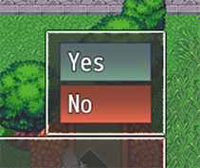
 | <Disable Switch: x> | x为ON,则禁用
 | <Disable Switches: x,x,x> | x都为ON，则禁用
 | <Disable All Switches: x,x,x> | x都为ON，则禁用
 | <Disable Any Switches: x,x,x> | x任何一个为ON，则禁用
 | <Choice Width: x> | 将最小文本区域宽度设置为x。适用于整个选择窗口。
 | <Choice Indent: x> | 将缩进设置为x值。仅适用于当前选择。
 | 文本代码 | 效果（仅限 选项窗口）
 | <BgColor: x> | 选项背景颜色：x
 | <BgColor: x,y> | 选项背景颜色：从x到y渐变
 | <BgColor: #rrggbb> | 选项背景颜色：rgb颜色
 | <BgColor: #rrggbb, #rrggbb> | 选项背景颜色：rgb颜色渐变
 | 文本代码 | 效果（仅限 选项窗口）
 | <Help> text </Help> | 使显示一个帮主窗口，并让它在其内容中显示“text”。 如果不显示任何文本，则该帮助窗口将消失。
 | 文本代码 | 效果（仅限 选项窗口）
 | <Shuffle> | 打乱所有选择的顺序。 除“分支”之外的任何取消快捷方式都将被撤销。
 | <Shuffle: x> | 打乱所有选择的顺序，只有x个选项会出现。 除“分支”之外的任何取消快捷方式都将被撤销。 隐藏的选项不计入x数。
 | 文本代码 | 背景 效果（仅限 选项窗口）
 | <BgImg: filename> | 从img/pictures/拉伸选择矩形创建背景图像。
 | <BgImg LowerLeft: filename> | 左下
 | <BgImg LowerRight: filename> | 右下
 | <BgImg MidLeft: filename> | 左中
 | <BgImg Center: filename> | 中心
 | <BgImg MidRight: filename> | 右中
 | <BgImg UpperLeft: filename> | 左上
 | <BgImg UpperRight: filename> | 右上
 | 文本代码 | 前景 效果（仅限 选项窗口）
 | <FgImg: filename> | 从img/pictures/拉伸选择矩形创建前景图像。
 | <FgImg LowerLeft: filename> | 左下
 | <FgImg LowerRight: filename> | 右下
 | <FgImg MidLeft: filename> | 左中
 | <FgImg Center: filename> | 中心
 | <FgImg MidRight: filename> | 右中
 | <FgImg UpperLeft: filename> | 左上
 | <FgImg UpperRight: filename> | 右上
仅限 Name 窗口 硬编码 文本代码
 | 文本代码 | 效果（仅限 Name 窗口）
 | <Left> | 将名称窗口置于左侧
 | <Center> | 将名称窗口置于中间
 | <Right> | 将名称窗口置于右侧
 | <Position: x> | x：0-10之间的数字。决定名称窗口位置。
 | \NormalBG | 窗口背景：普通
 | \DimBG | 窗口背景：暗淡
 | \TransparentBG | 窗口背景：透明
仅限 Message 位置 硬编码 文本代码
 | 文本代码 | 效果（仅限 消息窗口）
 | <Position: x, y, width, height> | 强制消息窗口精确列出坐标和尺寸。用数字替换每个参数。 | 这些文本代码不适用于自动换行。 | 坐标+尺寸
 | <Coordinates: x, y> | 将消息窗口强制为精确列出的坐标。用数字替换每个参数。 |  | 坐标
 | <Dimensions: width, height> | 将消息窗口大小强制为精确列出的尺寸。用数字替换每个参数。 |  | 尺寸
 | <Offset: +x, +y> <Offset: -x, -y> <Offset: +x, -y> <Offset: -x, +y> | 将消息窗口偏移值快速调整为x和y值。 这些值将替换以前的偏移设置（如果有）。
控制相关 硬编码 文本代码
 | 文本代码 | 效果（需要 VisuMZ_0_CoreEngine）
 | <Up Button> <Left Button> <Right Button> <Down Button> <Ok Button> <Cancel Button> <Shift Button> <Menu Button> <Page Up Button> <Page Down Button> | 显示VisuMZ_0_CoreEngine的按钮辅助文本 | 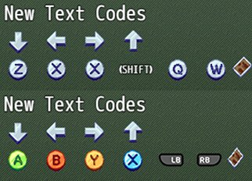
随机文本池
 | <RNG> text1 | text2 | text3 </RNG> | 在若干个文本之间随机取一个显示。
Message Core Customizable Text Codes 消息核心 可自定义 文本代码
默认 可自定义 文本代码 |  | 可在插件参数更改
 | 文本代码 | 效果（全局）
 | \Class[x] | 职业图标和名称
 | \ClassName[x] | 职业名称
 | \Skill[x] | 技能图标和名称
 | \SkillName[x] | 技能名称
 | \Item[x] | 物品图标和名称
 | \ItemName[x] | 物品名称
 | \ItemQuantity[x] | 物品数量
 | \Weapon[x] | 武器图标和名称
 | \WeaponName[x] | 武器名称
 | \WeaponQuantity[x] | 武器数量
 | \Armor[x] | 防具图标和名称
 | \ArmorName[x] | 防具名称
 | \ArmorQuantity[x] | 防具数量
 | \LastGainObj | 队伍最后获得的对象的图标和名称
 | \LastGainObjName | 队伍最后获得的对象的名称
 | \LastGainObjQuantity | 队伍最后获得的对象的数量
 | \State[x] | 状态图标和名称
 | \StateName[x] | 状态名称
 | \Enemy[x] | 敌人图标和名称
 | \EnemyName[x] | 敌人名称呢过
 | \Troop[x] | 敌群图标和名称
 | \TroopName[x] | 敌群名称
 | \TroopMember[x] | 敌群中的敌人图标和名称。仅限战斗
 | \TroopNameMember[x] | 敌群中的敌人名称。仅限战斗
 | 文本代码 | 效果（全局）
 | \NormalBG | 窗口背景改为：普通
 | \DimBG | 窗口背景改为：暗淡
 | \TransparentBG | 窗口背景改为：透明
 | \FontChange<x> | 更改字体。x：字体名称
 | \ResetFont | 重置字体设置。
 | \ResetColor | 重置颜色设置
 | \HexColor<x> | 将文本颜色更改为x十六进制颜色（例：#123abc）
 | \OutlineColor[x] | 将轮廓颜色更改为文本颜色x
 | \OutlineHexColor<x> | 将轮廓颜色更改为x十六进制颜色（例：#123abc）
 | \OutlineWidth[x] | 将轮廓宽度更改为x厚度
 | \WindowMoveTo<x> | 将窗口移动到精确坐标。 | 将x替换为：（仅targetX, targetY为必需）
 | \WindowMoveBy<x> | 按相对值移动窗口 | targetX, targetY, targetWidth, targetHeight, duration, easingType
 | \WindowReset | 将窗口位置重置为原始位置
默认 消息效果 文本代码 |  | 可在插件参数更改
 | 文本代码 | 效果（仅限 消息窗口）
仅消息窗口 | \ActorFace[x] | 将actor x的头像，插入到消息窗口中。
 | \PartyFace[x] | 将队伍成员x的头像，插入到消息窗口中
 | \ChangeFace<x,y> | 将消息头像更改为x文件名，y索引
 | \FaceIndex[x] | 将消息头像索引，更改为x
 | \TextDelay[x] | 将字符之间的帧延迟设置为x帧

插件命令
Message Plugin Commands 消息 插件命令
Message: Properties | 更改消息窗口的各种属性。 Rows: 更改消息窗口行数。设为0则保持不变 Width: 更改消息窗口的像素宽度。设为0则保持不变 Word Wrap: 启用或禁用消息窗口的自动换行？
Message: X/Y Offsets | 更改消息窗口的X/Y偏移。将保存并存储偏移值。 Offset X:水平偏移。 左负右正 Offset Y:垂直偏移。 上负下正

Choice Plugin Commands 选项 插件命令
Choices: Distance | 更改从选项窗口到消息窗口的距离。 Distance:距离。默认为0。若为负，则剩余空间居中对齐。
Choice: Properties | 更改【显示选项】事件命令中的属性。 Choice Line Height:更改显示选项的行高。设为0则保持不变。 Minimum Choice Width:最小选项宽度。默认值为96。 Max Rows:要显示的最大选项行数。设为0则保持不变。 Max Columns:要显示的最大选项列数。设为0则保持不变。 Text Alignment:显示选择窗口的文本对齐方式。

Picture Plugin Commands 图片 插件命令
Picture: Change Text | 更改要显示的目标图片的文本。 可以使用文本代码 文本将适应图片的属性。 如果图片被删除，设置将被删除。 Picture ID(s):设置文本的图片的ID。 Padding：填充。 Text: Upper Left: 左上 Upper Center: 正上 Upper Right: 右上 Middle Left: 左中 Middle Center: 正中 Middle Right: 右中 Lower Left: 左下 Lower Center: 正下 Lower Right: 右下 -与图片侧面对齐的文本。 -你可以使用文本代码。 | 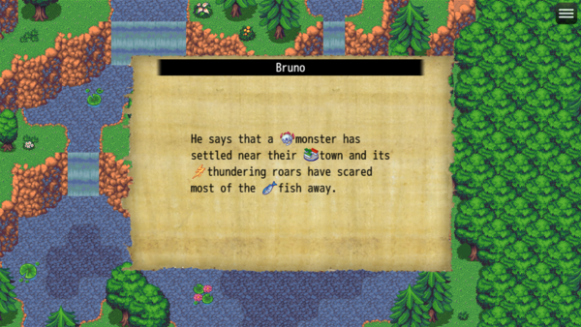 | 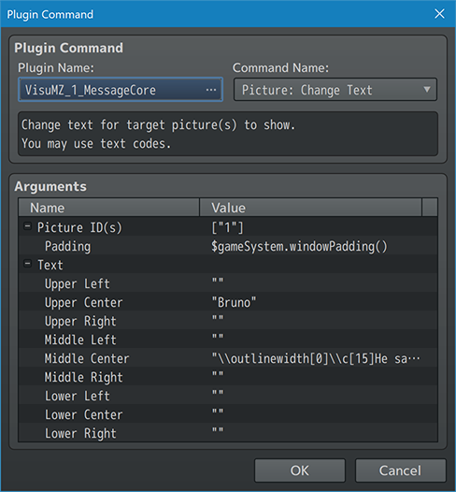
Picture: Erase Text | 删除目标图片的所有文本。 Picture ID(s):要删除文本的图片的ID。
Picture: Refresh Text | 刷新用于所有屏幕图片的文本。 如果任何动态文本代码更新为\n[x]，则使用。

Select Plugin Commands 选择 插件命令
Select: Weapon | 打开事件选择项目窗口，让玩家选择一件武器。 可以在消息窗口打开时打开。 Variable ID： 变量ID。此变量将用于记录所选武器的ID。 不填的话，默认0 Weapon Type ID: 武器类型ID。筛选器。 保留为0的话，不使用筛选器。
Select: Armor | 打开事件选择项目窗口，让玩家选择一件防具。 可以在消息窗口打开时打开。 Variable ID： 变量ID。此变量将用于记录所选防具的ID。 不填的话，默认0 Armor Type ID: 防具类型ID。筛选器。 保留为0的话，不使用筛选器。 Equip Type ID: 装备类型ID。筛选器。 保留为0的话，不使用筛选器。
Select: Skill | 打开事件选择项目窗口，让玩家选择一项技能。 需要：VisuMZ_1_SkillsStatesCore! 可以在消息窗口打开时打开。 ·如果角色隐藏了技能，不会列出。 ·如果角色无法访问技能类型，不会列出。 Variable ID： 变量ID。此变量将用于记录所选技能的ID。 不填的话，默认0 Actor ID: 角色ID。若设为0，则用队长。 Skill Type ID: 技能类型ID。筛选器。 保留为0的话，不使用筛选器。

